1. 見積書（サプライヤー to CB）1括払い

 |  |  |  |  |  |  |  |  | 注意事項
 |  |  |  |  |  |  |  |  | ※1 Payment Terms： 前払いの場合 Payment TermsにA prepaid invoice will be issued at the time of order. 前払い以外の場合 Payment Termsに Invoices will be issued upon completion of acceptance inspection of the report or upon completion of delivery of goods.
 |  |  |  |  |  |  |  |  | ※2 Special Note*：支払い回数表示（Number of Payments：1） *フリーワード記入欄
 |  |  |  |  |  |  |  |  | ※3 通貨単位を表示：サプライヤーが（Currency）で選んだ通貨の単位を表示する
 |  |  | Quotation |  |  |  |  |  | ※4 納品物の記載：サプライヤーの見積作成フォームおよび管理画面の見積のNoteの欄を「Deliverable」に変更
 |  |  |  |  |  |  |  |  | ※6 追加見積時はScientist3管理番号に枝番 (-数字)
 |  |  |  |  |  |  |  |  | ※7 Ship to：海外サプライヤーの場合はCBの物流センターの住所、国内サプライヤー場合は決裁者登録情報を表示される。決裁者登録前の場合は空欄とする。
 |  |  |  |  |  | Quote No.: |  | XXXXXXXXXX | ※8 研究者担当者名：研究者登録時の担当者名が記載されるようにする。
Project Name：XXXXXX |  |  |  |  |  | Date: |  | 2023-06-12 | ※9 サプライヤー担当者名：サプライヤー登録時の担当者名が記載されるようにする。
Study Code: XXXXX |  |  |  |  |  | Valid until: |  | 2023-07-12
 |  |  |  |  |  | Scientist3 Control No.: |  | XXXXXXXXXX-V〇 ※6

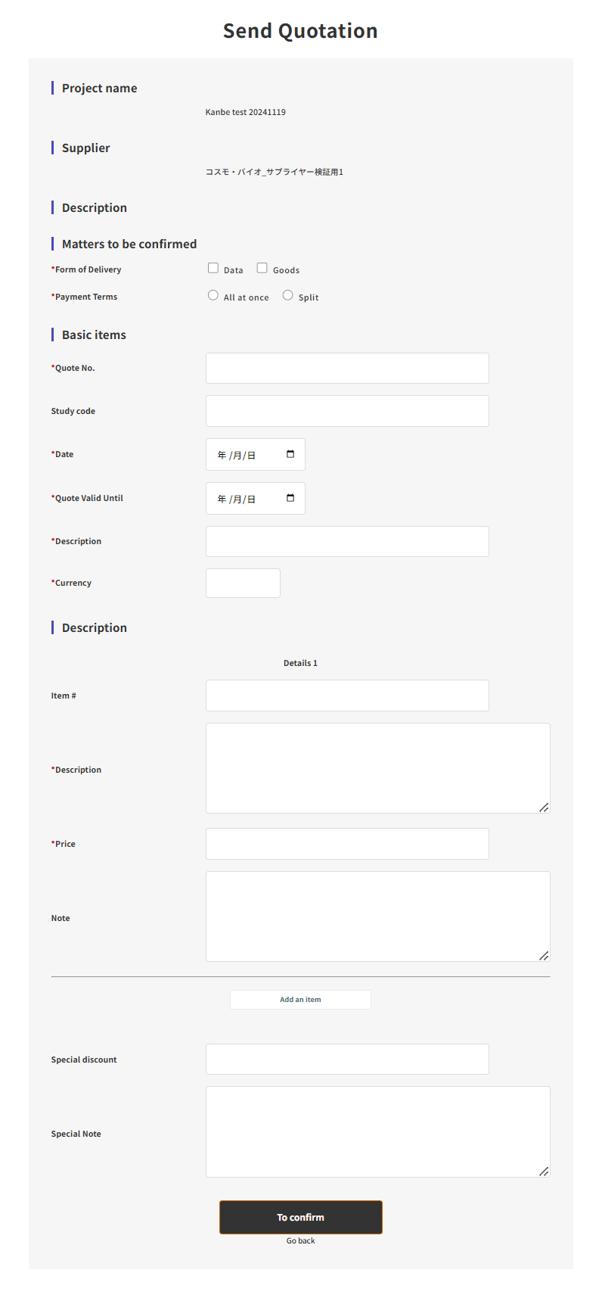
 | Bill to: |  |  |  | Ship to:※7
 | Cosmo Bio Co Ltd Toyo Ekimae Bldg. 2-20, Toyo 2-chome, Koto-ku, Tokyo 135-0016, Japan Tel: (81)3-5632-9615 |  |  |  | Cosmo Bio Shinsuna Distribution Center ShinSuna 1-Chome, Koto-Ku,Tokyo 136-0075, Japan 3F 12-39 TEL: 81-3-5632-9608

 | Researcher information: Reseacher Company Name 担当者※8 |  |  |  | Suppier name Address 担当者※9

１. Item#
Qty: |  | Unit Price：※3 |  | Special Discount： |  |  | Total:※3
Description:

Deliverable：※4

Payment Terms: Invoices will be issued upon completion of acceptance inspection of the report or upon completion of delivery of goods. ※1

２. Item#
Qty: |  | Unit Price：※3 |  | Special Discount： |  |  | Total:※3
Description:

Deliverable：※4

Payment Terms: Invoices will be issued upon completion of acceptance inspection of the report or upon completion of delivery of goods. ※1

３. Item#
Qty: |  | Unit Price：※3 |  | Special Discount： |  |  | Total:※3
Description:

Deliverable：※4

Payment Terms: Invoices will be issued upon completion of acceptance inspection of the report or upon completion of delivery of goods. ※1

Special Note:

Number of Payments：1※2


Subtotal | ※3
Tax Rate | ●％
Sales Tax | ※3

Total | ※3

13. 発注書（研究者 to CB）一括払い＆2回払い
 |  |  |  |  |  |  |  |  | 注意事項
 |  |  |  |  |  |  |  |  | ※1 支払い条件： 前払いの場合 ご注文時に前払いの請求書発行 前払い以外の場合 報告書の検収完了時または成果物の納品完了時に請求書発行
 |  |  |  |  |  |  |  |  | ※2 備考欄*：支払い回数表示（お支払い回数：1回、2回） *フリーワード記入欄
 |  | 発注書 |  |  |  |  |  |  | ※3 通貨単位を表示：サプライヤーが（Currency）で選んだ通貨の単位を表示する
 |  |  |  |  |  |  |  |  | ※4 納品物の記載：サプライヤーの見積作成フォームおよび管理画面の見積のNoteの欄を「Deliverable」に変更し、その内容を記載
 |  |  |  |  | 発注番号 |  | ※11 |  | ※6 追加見積時はScientist3管理番号に枝番 (-数字)
 |  |  |  |  | 見積番号： |  | XXXX |  | ※7 納品先：発注依頼時に選んだ納品先を表示する
案件名：XXXXXX |  |  |  |  | 発注日: |  | 2023-06-12 |  | ※10 住所＝決済者登録情報を表示させる。
試験番号: XXXXX |  |  |  |  | Scientist3管理番号: |  | XXXXXXXXXX-V〇 ※6 |  | ※11 【追加要件】発注依頼時or決裁者承認時に発注書番号を記入できる欄を追加

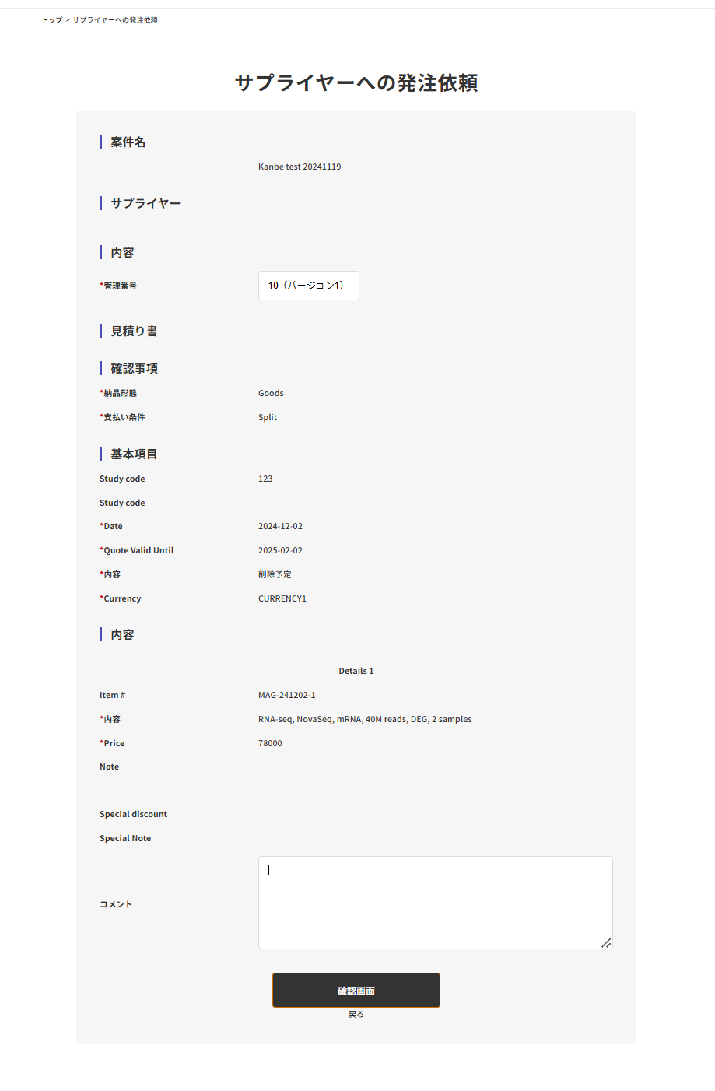

コスモ・バイオ株式会社 〒135-0016 東京都江東区東陽2-2-20 TEL:03-5632-9615 Mall:info@scientist-cube.com |  | サプライヤー： |  | 研究者会社名 研究者名 様 住所※10

下記の通り、発注いたします。

１. 品番
数量: | 単価： |  | 値引き： |  |  | 合計：
詳細：

納品物：※4

支払い条件： ご注文時に前払いの請求書発行※1

２. 品番
数量: | 単価： |  | 値引き： |  |  | 合計：
詳細：

納品物：※4

支払い条件： 報告書の検収完了時または成果物の納品完了時に請求書発行※1

特記事項：

サービス費用
小計 |  |  |  |  |  |  | ※3
税率 |  |  |  |  |  |  | %
消費税 |  |  |  |  |  |  | ※3
手数料
PF手数料 |  |  |  |  |  |  | ※3
輸入代行費用 |  |  |  |  |  |  | ※3 |  |  | https://scientist3.ms123.jp/m_schedule3/
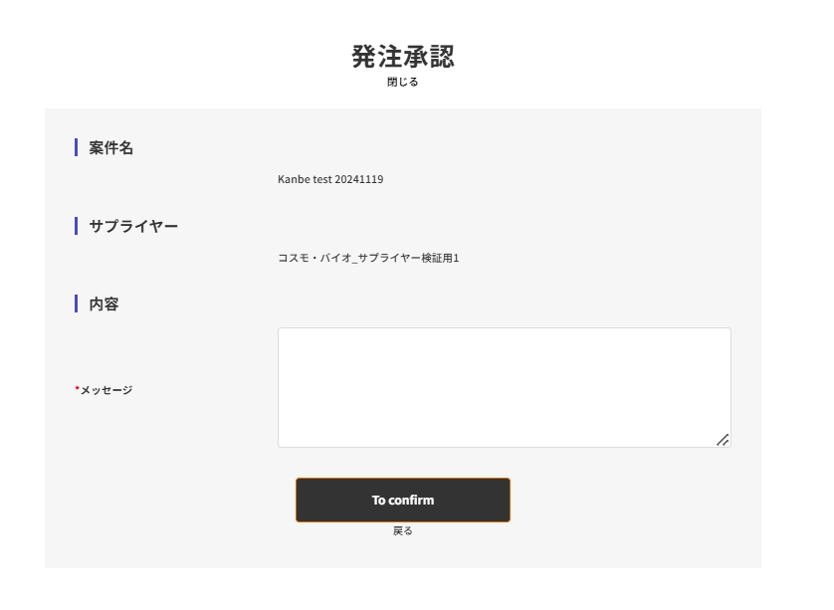
輸出代行費用 |  |  |  |  |  |  | ※3
特別値引き |  |  |  |  |  |  | ※3
小計 |  |  |  |  |  |  | ※3
税率
消費税 |  |  |  |  |  |  | ※3

合計金額 |  |  |  |  |  |  | ※3

備考：
お支払い回数：1回※2
納品先：※7

 |  |  |  |  |  |  |  | 以上

